Sheet1
 | CÔNG TY TNHH LONG THÀNH LONG
 | Địa chỉ: 289 Nguyễn Trãi P7 Q5 HCM ĐT: 38382500-39240045
 | 277 Trường Chinh P.14 Q.Tân Bình HCM
 | Email: longthanhlong11@gmail.com https://www.longthanhlong.com.vn

 | BẢNG GIÁ : PHILIPS 01/04/2021
Gía có thể thay đổi mà không cần thông báo trước. Gía có VAT
Gía tốt call: 0907992260 - 0933035960 - 0938389374
Hình | Bóng LED Buld ESS | DVT | GIÁ BÁN | GIÁ >10 | GIÁ >40
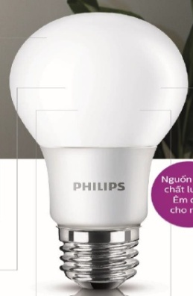 | Bóng LED Buld ESS 5W 3000/6500K Philips | Cái | 33,000 | 29,700 | 28,050
 | Bóng LED Buld ESS 7W 3000/6500K Philips | Cái | 38,600 | 34,740 | 32,810
 | Bóng LED Buld ESS 9W 3000/6500K Philips | Cái | 43,700 | 39,330 | 37,145
 | Bóng LED Buld ESS 11W 3000/6500K Philips | Cái | 57,000 | 51,300 | 48,450
 | Bóng LED Buld ESS 13W 3000/6500K Philips | Cái | 65,000 | 58,500 | 55,250

 | BÓNG LED BULB |  | GIÁ BÁN | GIÁ >10 | GIÁ >40
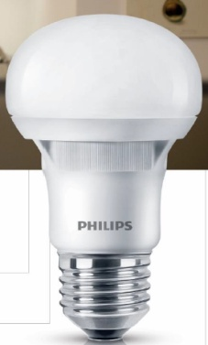 | Bóng Led Buld 3W 3000/6500K P45 E27 230V Philips | Cái | 32,500 | 29,250 | 27,625
 | Bóng Led Buld 4w 3000/6500K P45 E27 230V Philips | Cái | 35,500 | 31,950 | 30,175
 | Bóng Led Buld 4w 3000/6500K A60 E27 230V Philips | Cái | 44,000
 | Bóng Led Buld 6w 3000/6500K A60 E27 230V Philips | Cái | 51,500 | 46,350 | 43,775
 | Bóng Led Buld 8w 3000/6500K A60 E27 230V Philips | Cái | 57,800 | 52,020 | 49,130
 | Bóng Led Buld 10w 3000/6500K A60 E27 230V Philips | Cái | 83,300 | 74,970 | 70,805
 | Bóng Led Buld 12w 3000/6500K A60 E27 230V Philips | Cái | 95,700 | 86,130 | 81,345
 | Bóng LED Bright |  | GIÁ BÁN | GIÁ >10 | GIÁ >20
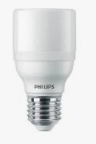 | Bóng LED Bright E27 9W 3000/6500K Philips | Cái | 42,900 | 38,610 | 36,465
 | Bóng LED Bright E27 11W 3000/6500K Philips | Cái | 56,000 | 50,400 | 47,600
 | Bóng LED Bright E27 13W 3000/6500K Philips | Cái | 63,800 | 57,420 | 54,230
 | Bóng LED Bright E27 15W 3000/6500K Philips | Cái | 77,200 | 69,480 | 65,620
 | Bóng LED Bright E27 17W 3000/6500K Philips | Cái | 82,300 | 74,070 | 69,955
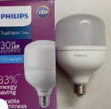 | Bóng LED Trụ Gen3
 | Bóng LED Trụ Tforce core HB E27 22W 830/865K Philips |  | 73,500 | 66,150 | 62,475
 | Bóng LED Trụ Tforce core HB E27 30W 830/865K Philips |  | 112,500 | 101,250 | 95,625
 | Bóng LED Trụ Tforce core HB E27 40W 830/865K Philips |  | 130,100 | 117,090 | 110,585
 | Bóng LED Trụ Tforce core HB E27 50W 830/865K Philips |  | 169,200 | 152,280 | 143,820
 | Bóng Led Tube |  | GIÁ BÁN | GIÁ >10 | GIÁ >30
 | Bóng Led Tube T8 DE 0m6 9w 740/765K Điện 2 đầu Philips | Cái | 49,400 | 44,460 | 41,990
 | Bóng Led Tube T8 DE 1m2 18w 740/765K Điện 2 đầu Philips | Cái | 61,800 | 55,620 | 52,530
 | Bóng Led Tube EcoFit 1m2 18w 740/765K Điện 1 đầu Philips | Cái | 61,800
 | Bóng Led Tube T8 HO 1m2 20w 730-740-765K Điện 1 đầu Philips | Cái | 86,700 | 78,030 | 73,695
 | Bóng Led Tube T8 HO 0m6 10w 730-740-765K Điện 1 đầu Philips | Cái | 63,200 | 56,880 | 53,720
 | Đèn Led Downlight MESON |  | GIÁ BÁN | GIÁ >10 | GIÁ >30
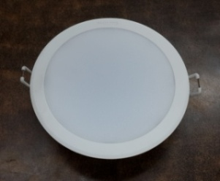 | Đèn Led Downlight MESON 59444 6w 30/40/65K Ø80 Philips | Cái | 58,200 | 52,380 | 49,470
 | Đèn Led Downlight MESON 59445 7w 30/400/650K Ø90 Philips | Cái | 77,800 | 70,020 | 66,130
 | Đèn Led Downlight MESON 59447 5w 30/400/650K Ø90 Philips | Cái | 73,700
 | Đèn Led Downlight MESON 59448 7w 30/400/650K Ø105 Philips | Cái | 87,200
 | Đèn Led Downlight MESON 59449 9w 30/400/650K Ø105 Philips | Cái | 113,000 | 101,700 | 96,050
 | Đèn Led Downlight MESON 59464 13w 30/400/650K Ø125 Philips | Cái | 130,500 | 117,450 | 110,925

 | Đèn Led Downlight Marcasite |  | GIÁ BÁN | GIÁ >10 | GIÁ >30
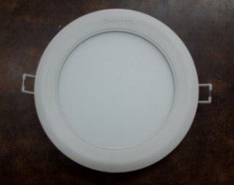 | Đèn Led Downlight Marcasite 59521 9w 30/400/650K Ø100 Philips | Cái | 127,000 | 114,300 | 107,950
 | Đèn Led Downlight Marcasite 59522 12w 30/400/650K Ø125 Philips | Cái | 163,300 | 146,970 | 138,805
 | Đèn Led Downlight Marcasite 59523 14w 30/400/650K Ø150 Philips | Cái | 198,800
 | Đèn Led Downlight Marcasite 59531 16w 30/400/650K Ø175 Philips | Cái | 248,100 | 223,290 | 210,885
 | Đèn Led Downlight Vuông Marcasite |  | GIÁ BÁN | GIÁ >10 | GIÁ >30
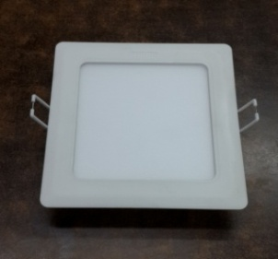 | Đèn Led Downlight Vuông Marcasite 59526 9w 30/400/650K Ø100 Philips | Cái | 127,000 | 114,300 | 107,950
 | Đèn Led Downlight Vuông Marcasite 59527 12w 30/400/650K Ø125 Philips | Cái | 163,300 | 146,970 | 138,805
 | Đèn Led Downlight Vuông Marcasite 59528 14w 30/400/650K Ø150 Philips | Cái | 198,800 | 178,920 | 168,980
 | LED DOWLIGHT DN027B TRÒN |  | GIÁ BÁN | GIÁ >10 | GIÁ >30
 | Đèn Led Downlight DN027B 7w 30/40/65K Ø90 |  | 117,000 | 105,300 | 99,450
 | Đèn Led Downlight DN027B 7w 30/40/65K Ø100 |  | 117,600 | 105,840 | 99,960
 | Đèn Led Downlight DN027B 7w 30/40/65K Ø125 |  | 135,800 | 122,220 | 115,430
 | Đèn Led Downlight DN027B 11w 30/40/65K Ø125 |  | 150,700 | 135,630 | 128,095
 | Đèn Led Downlight DN027B 15w 30/40/65K Ø150 |  | 190,000 | 171,000 | 161,500
 | Đèn Led Downlight DN027B 18w 30/40/65K Ø175 |  | 233,200 | 209,880 | 198,220
 | Đèn Led Downlight DN027B 23w 30/40/65K Ø200 |  | 279,700 | 251,730 | 237,745
 | Đèn Led Downlight Nổi |  | GIÁ BÁN | GIÁ >10 | GIÁ >30
 | Đèn Led Downlight Nổi DN027C 11w 30/40/65K Ø150 Philips |  | 215,200 | 193,680 | 182,920
 | Đèn Led Downlight Nổi DN027C 15w 30/40/65K 175 Philips |  | 268,500 | 241,650 | 228,225
 | Đèn Led Downlight Nổi DN027C 18w 30/40/65K Ø200 Philips |  | 320,500 | 288,450 | 272,425
 | Đèn Led Downlight Nổi DN027C 23w 30/40/65K Ø225 Philips |  | 366,300 | 329,670 | 311,355
 | DOWLIGHT LED 6606X |  | GIÁ BÁN | GIÁ >10 | GIÁ >30
 | Dowlight Led 66065 Essential 10W 2700K 230V Ø130 |  | 862,000 | 775,800 | 732,700
 | Dowlight Led 66067 Essential 6W 6500K 230V Ø90 |  | 500,500 | 450,450 | 425,425
 | Dowlight Led 66068 Essential 8W 6500K 230V Ø100 |  | 675,700 | 608,130 | 574,345
 | LED DOWLIGHT 8008X |  | GIÁ BÁN | GIÁ >10 | GIÁ >30
 | Led Dowlight 80082 6.5W 230V Ø105 |  | 254,500 | 229,050 | 216,325
 | Led Dowlight 80083 8W 230V Ø125 |  | 314,400 | 282,960 | 267,240
 | LED DOWLIGHT SPOT |  | GIÁ BÁN | GIÁ >10 | GIÁ >30
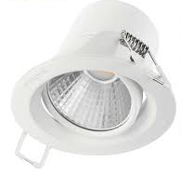 | Led Spot 59751 Kyanite 3W 27/40K Ø70 |  | 83,800 | 75,420 | 71,230
 | Led Spot 59752 Kyanite 5W 27/40K Ø70 |  | 90,700 | 81,630 | 77,095
 | Led Spot 59774 Pomeron 3W 27/40K Ø70 |  | 100,500 | 90,450 | 85,425
 | Led Spot 59775 Pomeron 5W 27/40K Ø70 |  | 117,200 | 105,480 | 99,620
 | Led Spot 59776 Pomeron 7W 27/40K Ø70 |  | 120,900 | 108,810 | 102,765
 | Led Spot 47030/31/32 3w 27/40/65 Ø70 trắng |  | 109,500 | 98,550 | 93,075
 | Đèn Led Pha |  | GIÁ BÁN | GIÁ >10 | GIÁ >30
 | Đèn Led Pha Vuông BVP150 10w 30/40/65K 115*92*28mm Philips |  | 200,400 | 180,360 | 170,340
 | Đèn Led Pha Vuông BVP150 20w 30/40/65K 140*110*28mm Philips |  | 268,000 | 241,200 | 227,800
 | Đèn Led Pha Vuông BVP150 30w 30/40/65K 170*130*29mm Philips |  | 470,300 | 423,270 | 399,755
 | Đèn Led Pha Vuông BVP150 50w 30/40/65K 200*145*33mm Philips |  | 604,200
 | Đèn Led Pha Vuông BVP150 70w 30/40/65K 245*185*36mm Philips |  | 739,500 | 665,550 | 628,575

ĐÈN ỐP TRẦN LED
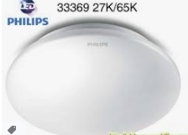 | Đèn ốp trần Led Moire 33369 10w - 6500k Ø265 | cái | 180,800 | 162,720 | 153,680
 | Đèn ốp trần Led Moire 33362 16w - 6500k Ø320 | cái | 302,200 | 271,980 | 256,870
 | Đèn ốp trần Led Twirly 31824 12w - 2700/6500k Ø290 | cái | 335,600 | 302,040 | 285,260
 | Đèn ốp trần Led Twirly 31825 17w - 2700/6500k Ø350 | cái | 470,400 | 423,360 | 399,840
 | Đèn ốp trần Led CL200 -10W - 2700/6500k Ø250 | cái | 180,600 | 162,540 | 153,510
 | Đèn ốp trần Led CL254 -12W - 6500k Ø287 | cái | 292,200 | 262,980 | 248,370
 | Đèn ốp trần Led CL254- 17W - 6500k Ø347 | cái | 389,200 | 350,280 | 330,820
 | Đèn ốp trần Led CL254- 20W - 6500k Ø377 | cái | 492,000 | 442,800 | 418,200

